Sheet1
广医三院中医类耗材调研报价需求表
序号 | 名称 | 规格 | 预估 年用量 | 报价单价 单位：元 | 报价总金额 单位：元 | 实物图片
1 | 火龙罐专用艾柱 | 55x30mm/9粒/板 | 1000板 |  |  | 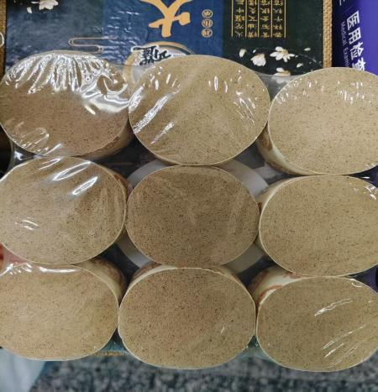
 |  | 45x25mm/9粒/板 | 100板
 |  | 25x20mm/54粒/板 | 100板
2 | 耳穴贴 | 600粒/盒 | 500盒
3 | 耳朵模具 | 19cm/个 | 6个
4 | 五年陈艾柱 | 18X27mm/108粒/盒 | 4000盒
 |  | 4*20cm/条 | 400条
5 | 艾箱盒 | 单孔9*8cm/个 | 10个
 |  | 双孔13.5*8.5cm/个 | 10个
6 | 督脉箱 | 60X20X12.5cm/个 | 10个
7 | 虎符铜砭刮痧板 | 17.5*3.5cm/把 | 4把
8 | 木质三角雀点穴锥 | 大面弧长9.5cm 锥长10.5cm 厚度1.9cm 薄边0.3cm 点穴头1cm | 10个
9 | 牛角拨筋棒 | 眼棒约120*33mm 面板约95*65mm | 10套
10 | 硅胶趴枕 | 直径约30*26cm 厚约2.5cm | 30个 |  |  | 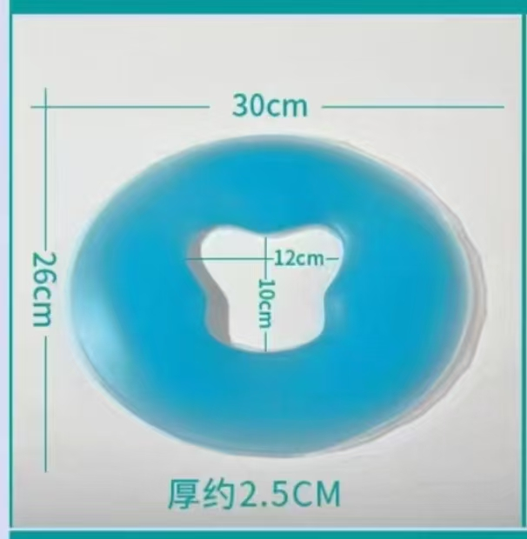
11 | 雷火灸筒 （铜疗艾灸罐） | 铜齿头疗按摩款13.5*7.5cm 铜疗多点刮痧款13*7.5cm | 各4个
12 | 自制艾塔 模具 | 底径45mm高度40mm | 4套
13 | 隔灸宝 | 直径13.5*高5.5 cm/个 | 10个
小计： |  |  |  | 0 | 0

